关系图
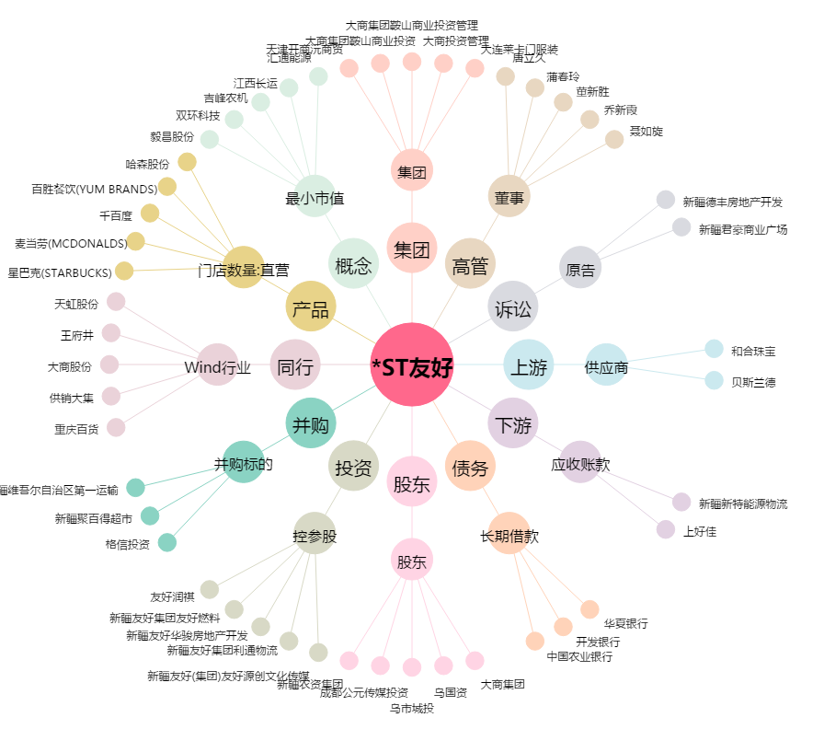
*ST友好[600778.SH] - 关系概览图

